Лист1
Розрахунок бюджету проекту "Фізико-математичному Русанівському ліцею - обладнання в кабінет фізики"
№ п/п | Найменування | К-ть, шт | Ціна, грн | Вартість, грн
1 | Комплект лабораторний
 | "Єлектрика і магнетизм" | 8 | 19,800.00 | 158,400.00
 | 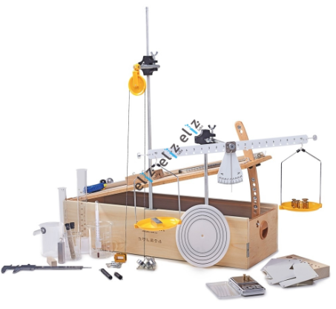 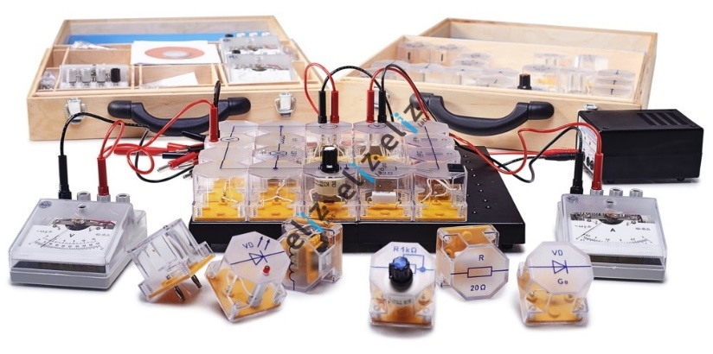
 | Всього | 16 |  | 158,400.00

 | 20% обов'язковий резерв |  |  | 31,680.00

 | Разом |  |  | 190,080.00

